4
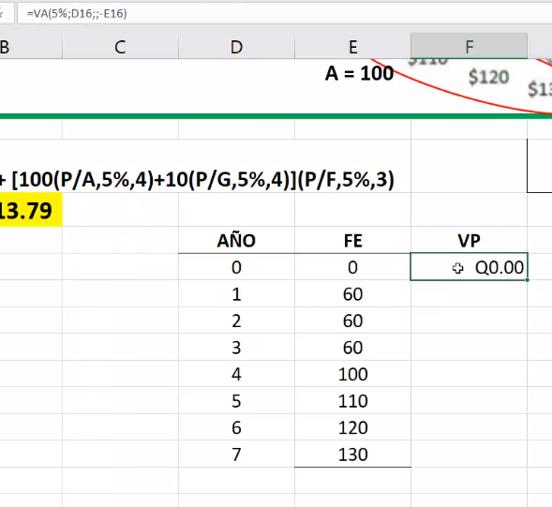
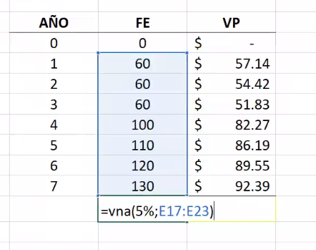
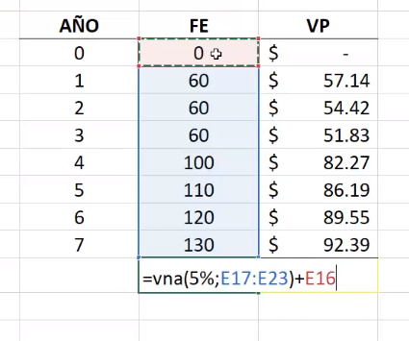
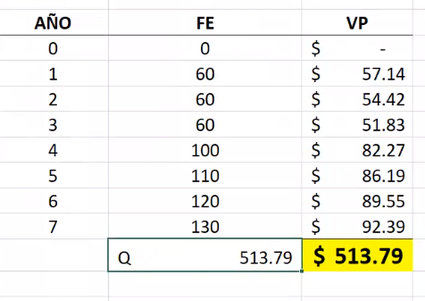
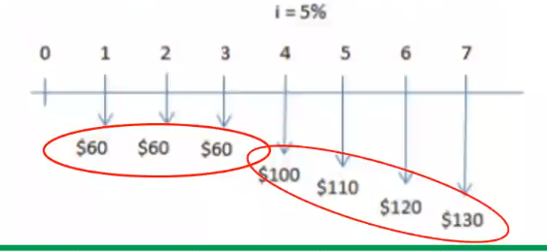
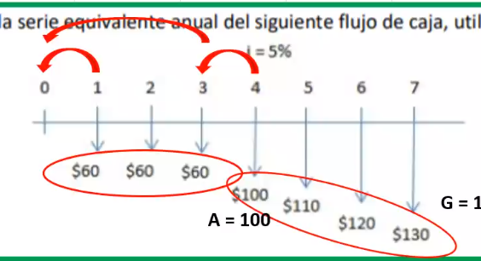

OTRA MANERA DE HACERLO

Hoja1
0 | 1 | 2 | 3 | 4 | 5 | 6 | 7 | 8 | 9

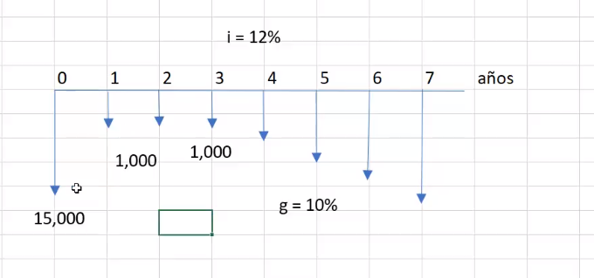
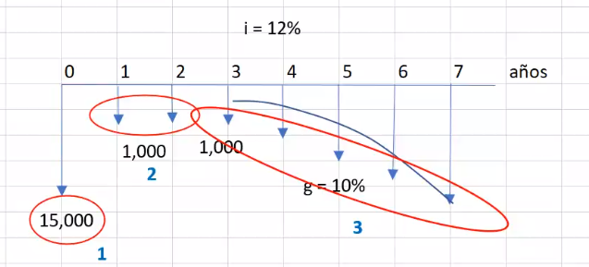

 |  |  |  |  |  |  |  |  |  | P = | Q20,124.10

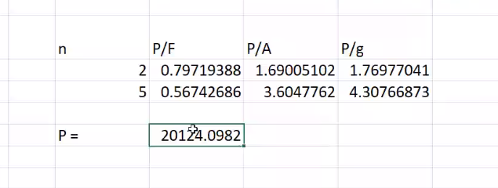

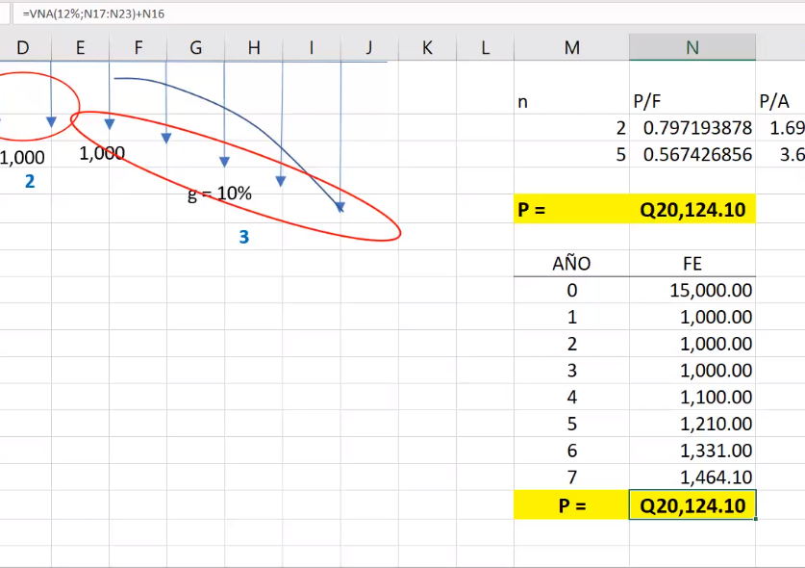

 |  |  |  |  |  |  |  |  |  | 1000+1000×10%

 |  |  |  |  |  |  |  |  |  | Porque para el año 4 ya aumento 10% respecto la base la cual es la del año 3
 |  |  |  |  |  |  |  |  |  | Y todas aumentaran 10% respecto al año anterior

Hoja2
